Smart Form Structure
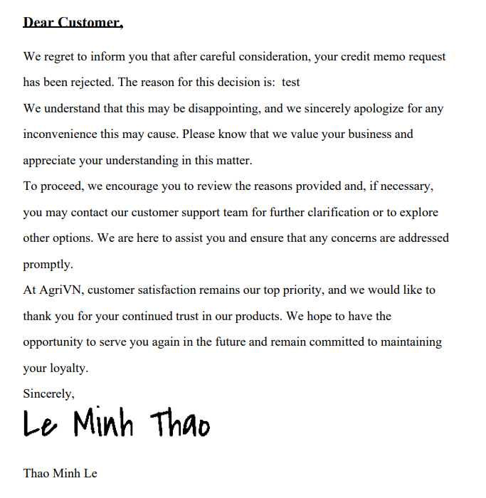

N/A — IDTS uses SAP Fiori Elements/SAPUI5 and does not implement SAP Smart Forms or classic SD document logic.

